Solicitud gráfica
 | Área: | Matemáticas |  |  | Fecha:
 | Grado: | 8 |  |  | 2016-02-06
 | Título del tema: | Los triángulos y los cuadrilateros |  |  | ¿Cuaderno de estudio o recurso? | Cuaderno de Estudio
 | Editor: | Josué Malagón

 | Código guión o recurso: | MA_08_09_CO | ← Para determinar este código, visite la hoja de Ayuda
 |  |  |  |  | ESPECIFICACIÓN DE ARCHIVOS A ENTREGAR
Núm. | Archivo Shutterstock o ruta en web | Imagen para: | Tipo | Formato | Nombre imagen SMALL | Tamaño imagen SMALL | Nombre imagen ZOOM | Tamaño imagen ZOOM | Descripción | Observaciones
IMG01 | ver observaciones | Cuaderno de Estudio | Ilustración | Horizontal | MA_08_09_CO_IMG01_small | 526 x 370 px | MA_08_09_CO_IMG01_zoom | 800 x 600 px | Las letras al lado del triángulo deben ir en cursiva, las mayúscula rojas son los nombres de los puntos, las minúsculas verdes son la medida del lado y deben tener cotas.
IMG02 | ver observaciones | Cuaderno de Estudio | Ilustración | Horizontal | MA_08_09_CO_IMG02_small | 526 x 370 px | MA_08_09_CO_IMG02_zoom | 800 x 600 px | Las letras deben estar en cursiva, las mayúsculas son los nombres de los puntos, tener cuidado con poner las mismas líneas que van en la mitad de algunas de las líneas de los triángulos de arriba. | 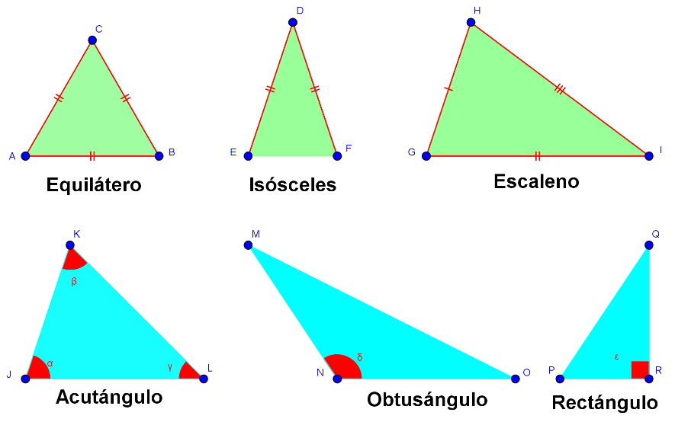
IMG03 | ver observaciones | Cuaderno de Estudio | Ilustración | Horizontal | MA_08_09_CO_IMG03_small | 526 x 370 px | MA_08_09_CO_IMG03_zoom | 800 x 600 px | Letras rojas en cursiva, son el nombre de los puntos, NO agregar cotas. | 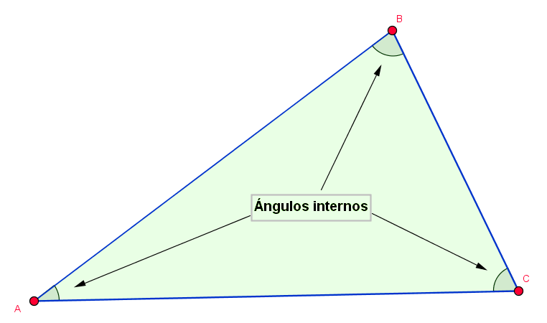
IMG04 | ver observaciones | Cuaderno de Estudio | Ilustración | Horizontal | MA_08_09_CO_IMG04_small | 526 x 370 px | MA_08_09_CO_IMG04_zoom | 800 x 600 px
IMG05 | ver observaciones | Cuaderno de Estudio | Ilustración | Horizontal | MA_08_09_CO_IMG05_small | 526 x 370 px | MA_08_09_CO_IMG05_zoom | 800 x 600 px | Las letras deben ir en cursiva, son nombres de los puntos, NO agregar cotas. | 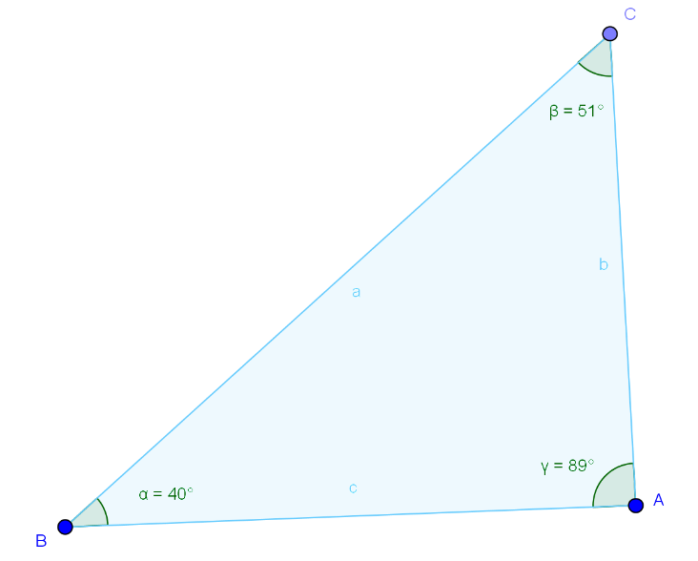
IMG06 | ver observaciones | Cuaderno de Estudio | Ilustración | Horizontal | MA_08_09_CO_IMG06_small | 526 x 370 px | MA_08_09_CO_IMG06_zoom | 800 x 600 px | 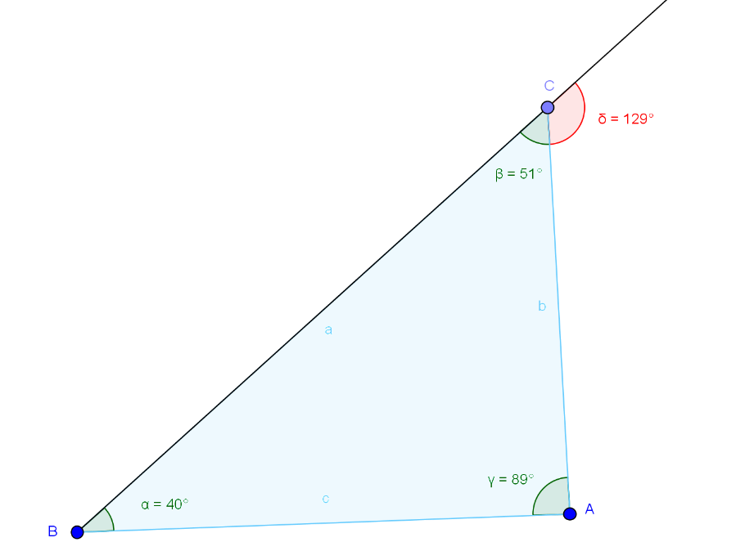
IMG07 | ver observaciones | Cuaderno de Estudio | Ilustración | Horizontal | MA_08_09_CO_IMG07_small | 526 x 370 px | MA_08_09_CO_IMG07_zoom | 800 x 600 px |  | 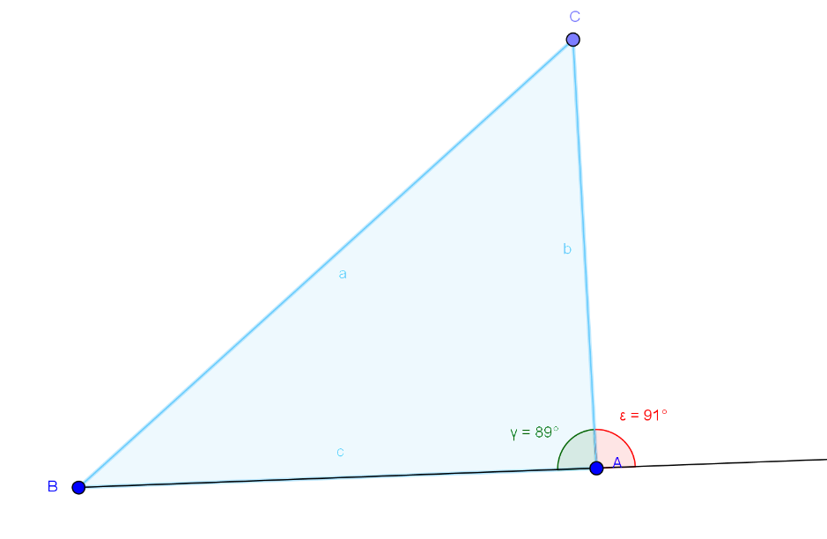
IMG08 | ver observaciones | Cuaderno de Estudio | Ilustración | Horizontal | MA_08_09_CO_IMG08_small | 526 x 370 px | MA_08_09_CO_IMG08_zoom | 800 x 600 px | Las letras deben ir en cursiva, las mayúsculas son los nombres de los puntos, las minúsculas son la medida de los lados, agregar cotas.
IMG09 | ver observaciones | Cuaderno de Estudio | Ilustración | Horizontal | MA_08_09_CO_IMG09_small | 526 x 370 px | MA_08_09_CO_IMG09_zoom | 800 x 600 px | Las letras deben estar en itálica y cursiva, las fórmulas que están adentro son a medida de los ángulos respectivamente. | 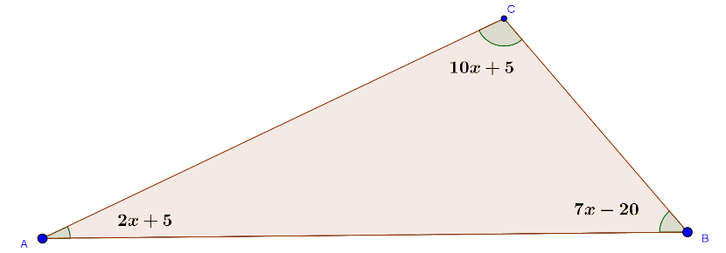
IMG10 | ver observaciones | Cuaderno de Estudio | Ilustración | Horizontal | MA_08_09_CO_IMG10_small | 526 x 370 px | MA_08_09_CO_IMG10_zoom | 800 x 600 px | Sin cotas, las letras deben estar en mayúscula y cursiva. | 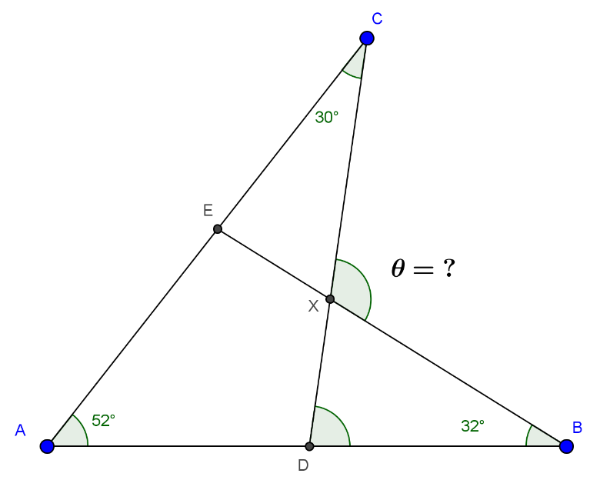
IMG11 | ver observaciones | Cuaderno de Estudio | Ilustración | Horizontal | MA_08_09_CO_IMG11_small | 526 x 370 px | MA_08_09_CO_IMG11_zoom | 800 x 600 px | Dejar un espacio entre el número y el símbolo de centímetros, el símbolo de centímetros (cm) debe estar en minúscula y sin cursiva. | 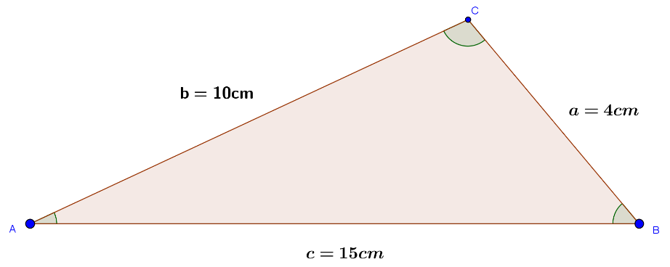
IMG12 | ver observaciones | Cuaderno de Estudio | Ilustración | Horizontal | MA_08_09_CO_IMG12_small | 526 x 370 px | MA_08_09_CO_IMG12_zoom | 800 x 600 px | Letras en cursiva, la letra a en minúscula es la medida del segmento, agregar cotas, las mayúsculas son los nombres de los puntos.
IMG13 | ver observaciones | Cuaderno de Estudio | Ilustración | Horizontal | MA_08_09_CO_IMG13_small | 526 x 370 px | MA_08_09_CO_IMG13_zoom | 800 x 600 px | Agregar a la imagen el dibujo de un compás que represente el trazo de la circunferencia. Se supone que la recta BC mide 5 cm, el radio de la circunferencia con centro en B mide 7 cm Agregar a la imagen el dibujo de un compás que represente el trazo de la circunferencia. Se supone que la recta BC mide 5 cm, el radio de la circunferencia con centro en B mide 7 cm Agregar a la imagen el dibujo de un compás que represente el trazo de la circunferencia. Se supone que la recta BC mide 5 cm, el radio de la circunferencia con centro en B mide 7 cm | 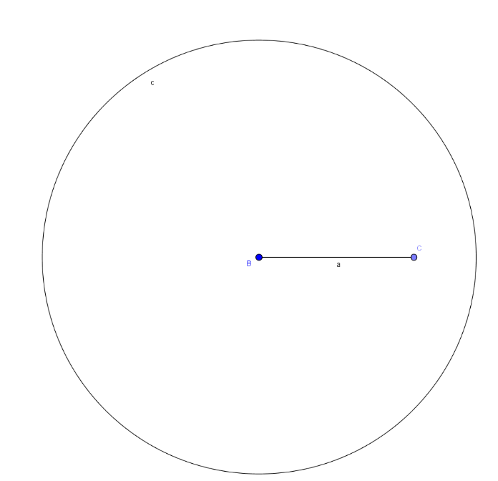
IMG14 | ver observaciones | Cuaderno de Estudio | Ilustración | Horizontal | MA_08_09_CO_IMG14_small | 526 x 370 px | MA_08_09_CO_IMG14_zoom | 800 x 600 px | Agregar a la imagen un compás que muestre el trazo de la circunferencia con centro en C. La circunferencia pequeña tiene el centro en el punto C y su radio es de 4 cm. | 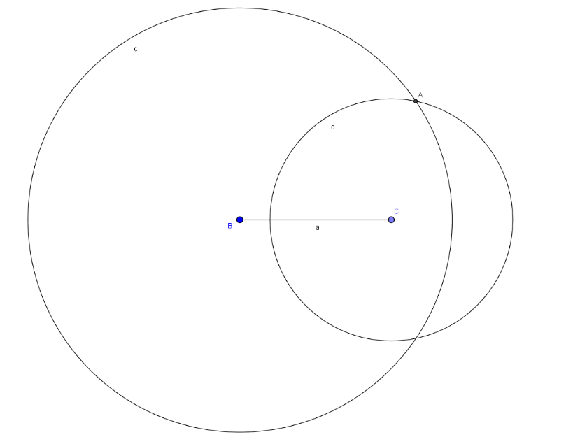
IMG15 | ver observaciones | Cuaderno de Estudio | Ilustración | Horizontal | MA_08_09_CO_IMG15_small | 526 x 370 px | MA_08_09_CO_IMG15_zoom | 800 x 600 px | De la imagen anterior se trazan los segmentos AB y AC. Las letras minúsculas son las medidas de los lados por favor agregar cotas. | 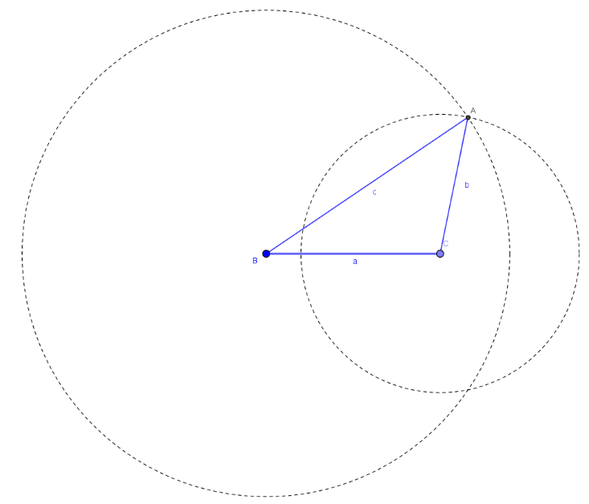
IMG16 | ver observaciones | Cuaderno de Estudio | Ilustración | Horizontal | MA_08_09_CO_IMG16_small | 526 x 370 px | MA_08_09_CO_IMG16_zoom | 800 x 600 px | Las letras deben estar en cursiva, las mayúsculas son los nombres de los puntos, la letra minúscula es la medida del segmento, agregar cotas.
IMG17 | ver observaciones | Cuaderno de Estudio | Ilustración | Horizontal | MA_08_09_CO_IMG17_small | 526 x 370 px | MA_08_09_CO_IMG17_zoom | 800 x 600 px | Agregar a la imagen un compás que muestre el trazo de la circunferencia con centro en A y otro que muestre el trazo de la circunferencia con centro en B. | 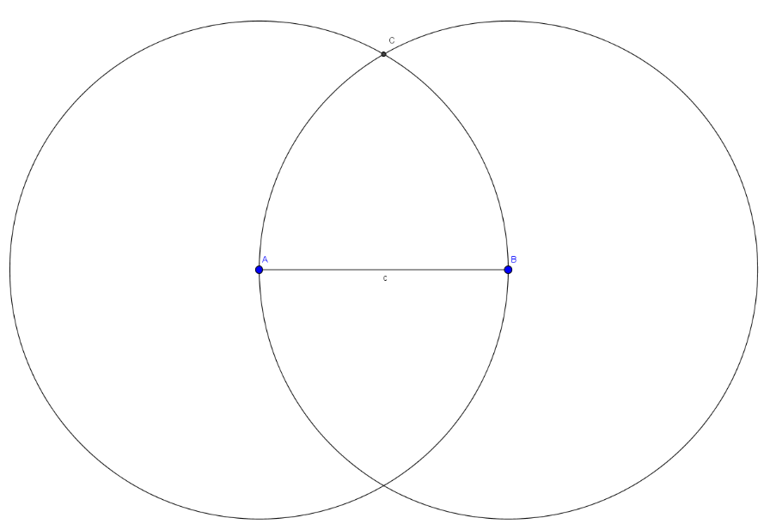
IMG18 | ver observaciones | Cuaderno de Estudio | Ilustración | Horizontal | MA_08_09_CO_IMG18_small | 526 x 370 px | MA_08_09_CO_IMG18_zoom | 800 x 600 px | Las letras mayúsculas son nombres de puntos, las letras minúsculas son las medidas de los lados por favor agregar las cotas. | 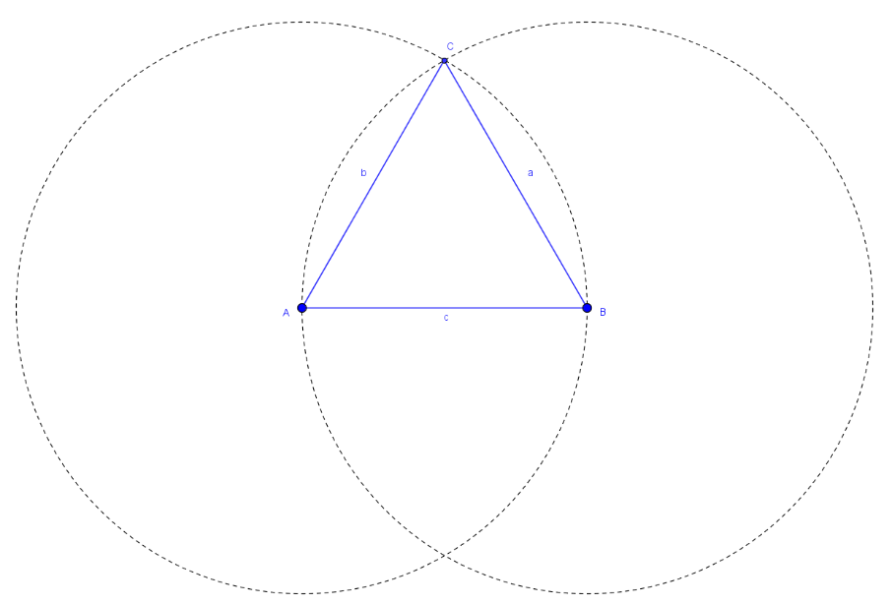
IMG19 | ver observaciones | Cuaderno de Estudio | Ilustración | Horizontal | MA_08_09_CO_IMG19_small | 526 x 370 px | MA_08_09_CO_IMG19_zoom | 800 x 600 px
IMG20 | ver observaciones | Cuaderno de Estudio | Ilustración | Horizontal | MA_08_09_CO_IMG20_small | 526 x 370 px | MA_08_09_CO_IMG20_zoom | 800 x 600 px |  | 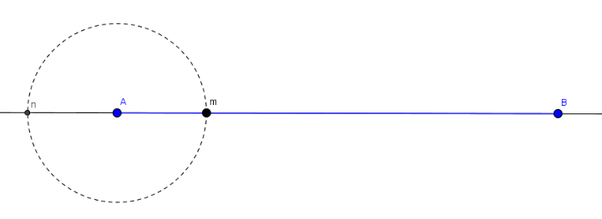
IMG21 | ver observaciones | Cuaderno de Estudio | Ilustración | Horizontal | MA_08_09_CO_IMG21_small | 526 x 370 px | MA_08_09_CO_IMG21_zoom | 800 x 600 px |  | 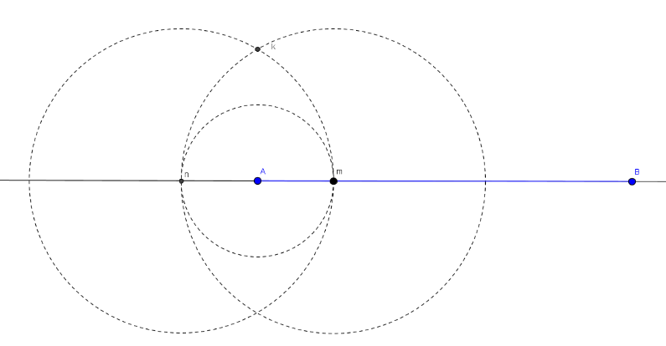
IMG22 | ver observaciones | Cuaderno de Estudio | Ilustración | Horizontal | MA_08_09_CO_IMG22_small | 526 x 370 px | MA_08_09_CO_IMG22_zoom | 800 x 600 px |  | 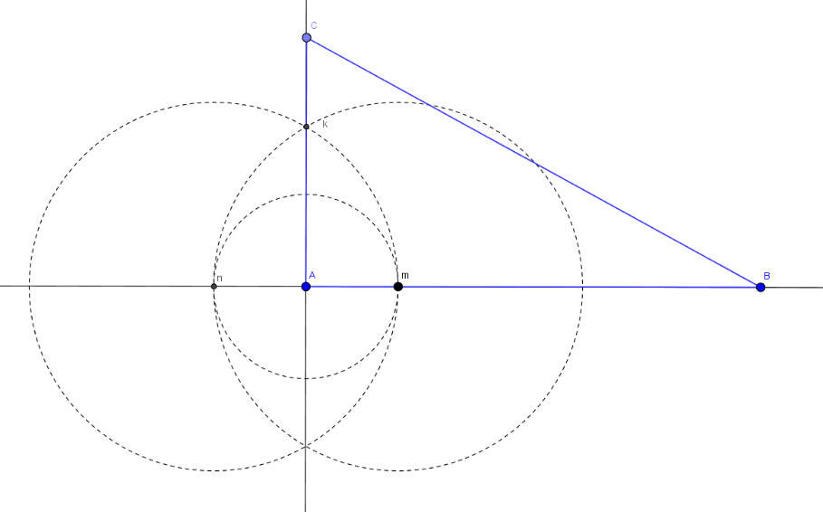
IMG23 | ver observaciones | Cuaderno de Estudio | Ilustración | Horizontal | MA_08_09_CO_IMG23_small | 526 x 370 px | MA_08_09_CO_IMG23_zoom | 800 x 600 px
IMG24 | ver observaciones | Cuaderno de Estudio | Ilustración | Horizontal | MA_08_09_CO_IMG24_small | 526 x 370 px | MA_08_09_CO_IMG24_zoom | 800 x 600 px |  | 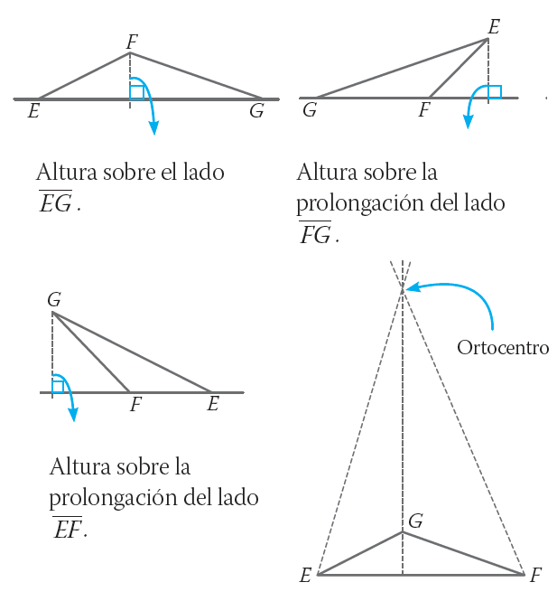
IMG25 | ver observaciones | Cuaderno de Estudio | Ilustración | Horizontal | MA_08_09_CO_IMG25_small | 526 x 370 px | MA_08_09_CO_IMG25_zoom | 800 x 600 px
IMG26 | ver observaciones | Cuaderno de Estudio | Ilustración | Horizontal | MA_08_09_CO_IMG26_small | 526 x 370 px | MA_08_09_CO_IMG26_zoom | 800 x 600 px |  | 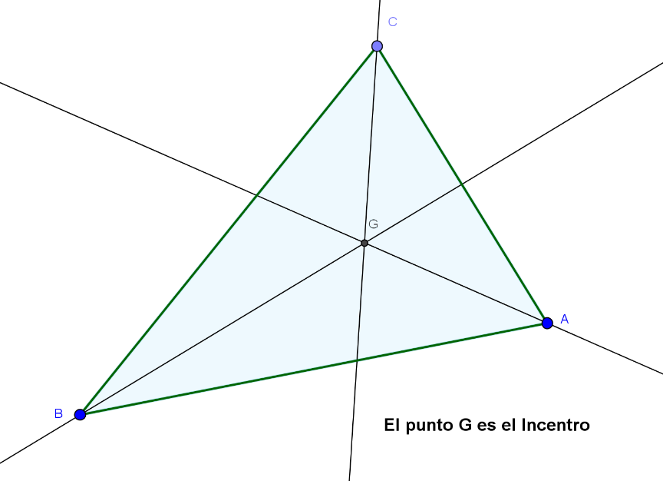
IMG27 | ver observaciones | Cuaderno de Estudio | Ilustración | Horizontal | MA_08_09_CO_IMG27_small | 526 x 370 px | MA_08_09_CO_IMG27_zoom | 800 x 600 px
IMG28 | ver observaciones | Cuaderno de Estudio | Ilustración | Horizontal | MA_08_09_CO_IMG28_small | 526 x 370 px | MA_08_09_CO_IMG28_zoom | 800 x 600 px | Las letras deben estar en cursiva, las mayúsculas son los nombres de los puntos, las letras minúsculas son la medida de los lados por favor agregar cotas. | 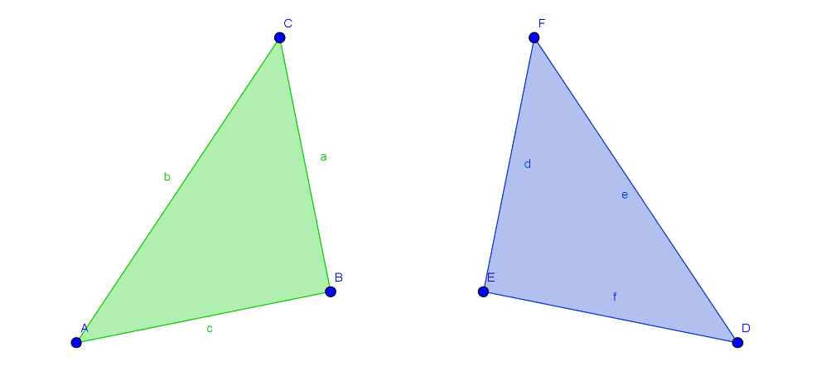
IMG29 | ver observaciones | Cuaderno de Estudio | Ilustración | Horizontal | MA_08_09_CO_IMG29_small | 526 x 370 px | MA_08_09_CO_IMG29_zoom | 800 x 600 px |  | 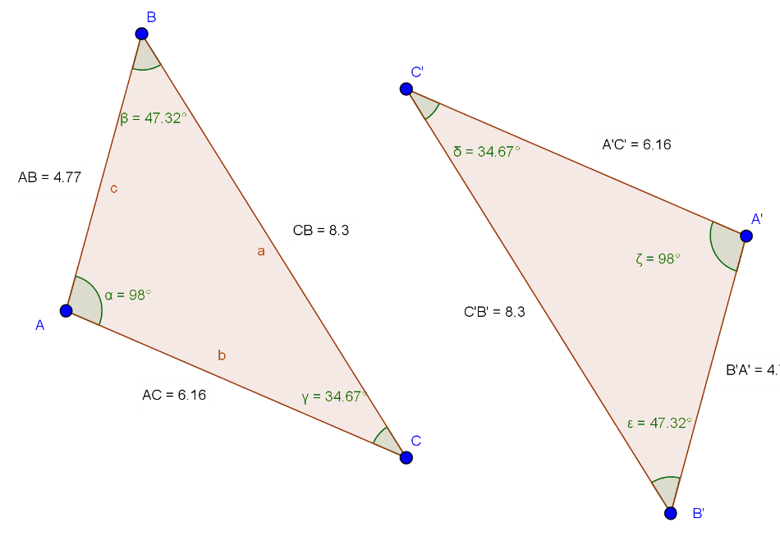
IMG30 | ver observaciones | Cuaderno de Estudio | Ilustración | Horizontal | MA_08_09_CO_IMG30_small | 526 x 370 px | MA_08_09_CO_IMG30_zoom | 800 x 600 px
IMG31 | ver observaciones | Cuaderno de Estudio | Ilustración | Horizontal | MA_08_09_CO_IMG31_small | 526 x 370 px | MA_08_09_CO_IMG31_zoom | 800 x 600 px
IMG32 | ver observaciones | Cuaderno de Estudio | Ilustración | Horizontal | MA_08_09_CO_IMG32_small | 526 x 370 px | MA_08_09_CO_IMG32_zoom | 800 x 600 px
IMG33 | ver observaciones | Cuaderno de Estudio | Ilustración | Horizontal | MA_08_09_CO_IMG33_small | 526 x 370 px | MA_08_09_CO_IMG33_zoom | 800 x 600 px
IMG34 | ver observaciones | Cuaderno de Estudio | Ilustración | Horizontal | MA_08_09_CO_IMG34_small | 526 x 370 px | MA_08_09_CO_IMG34_zoom | 800 x 600 px | Poner la letra γ para identificar el ángulo de ese vértice, dejar todas las letras en cursiva. | 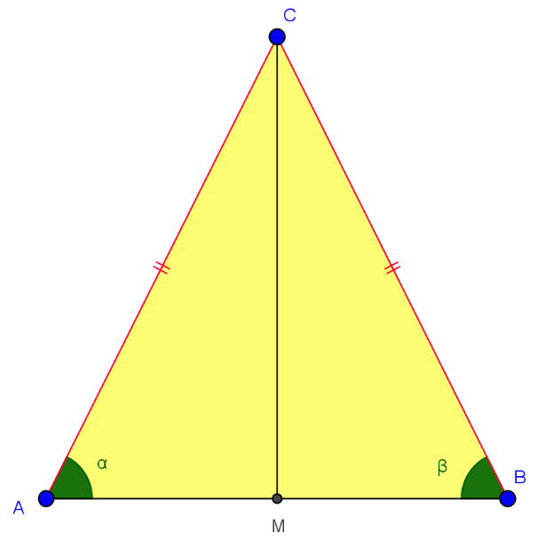
IMG35 | ver observaciones | Cuaderno de Estudio | Ilustración | Horizontal | MA_08_09_CO_IMG35_small | 526 x 370 px | MA_08_09_CO_IMG35_zoom | 800 x 600 px | Dejar las letras en cursiva, tener cuidado de dejar las mismas letras griegas. | 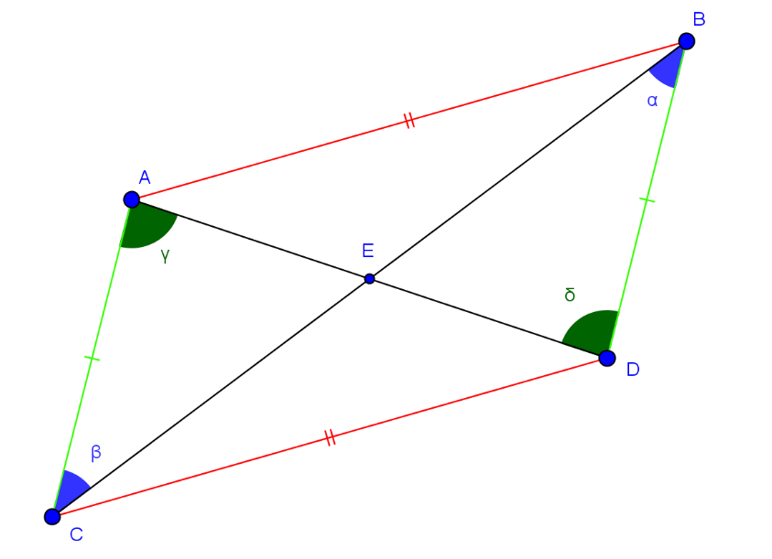
IMG36 | ver observaciones | Cuaderno de Estudio | Ilustración | Horizontal | MA_08_09_CO_IMG36_small | 526 x 370 px | MA_08_09_CO_IMG36_zoom | 800 x 600 px |  | 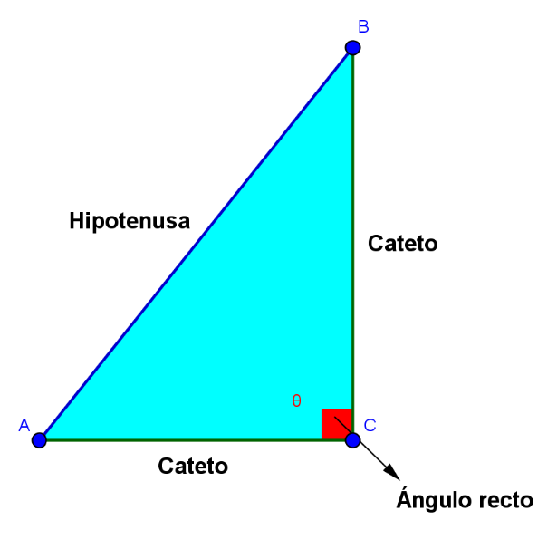
IMG37 | ver observaciones | Cuaderno de Estudio | Ilustración | Horizontal | MA_08_09_CO_IMG37_small | 526 x 370 px | MA_08_09_CO_IMG37_zoom | 800 x 600 px | Dejar las letras en cursiva y mayúscula. | 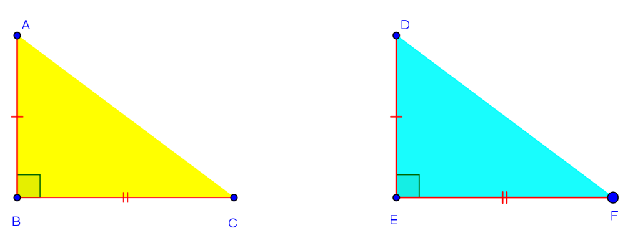
IMG38 | ver observaciones | Cuaderno de Estudio | Ilustración | Horizontal | MA_08_09_CO_IMG38_small | 526 x 370 px | MA_08_09_CO_IMG38_zoom | 800 x 600 px | letras en cursiva, tener cuidado con la línea roja que se resalta | 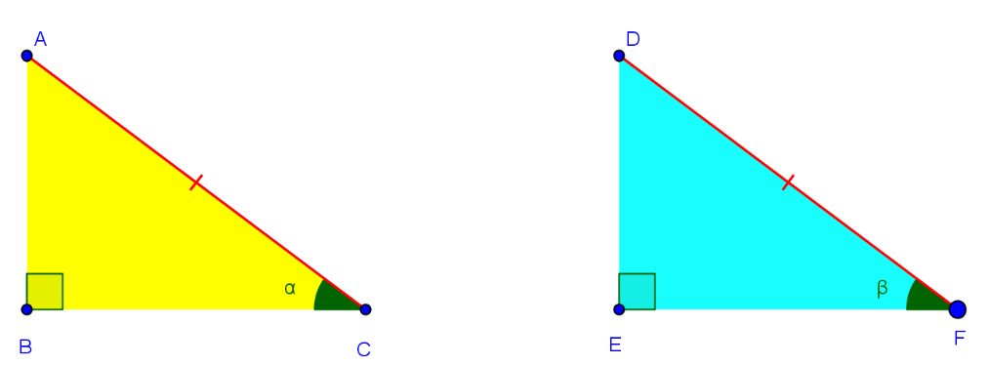
IMG39 | ver observaciones | Cuaderno de Estudio | Ilustración | Horizontal | MA_08_09_CO_IMG39_small | 526 x 370 px | MA_08_09_CO_IMG39_zoom | 800 x 600 px | letras en cursiva, tener cuidad con la línea roja que se resalta | 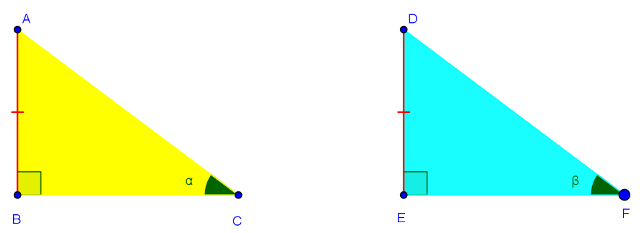
IMG40 | ver observaciones | Cuaderno de Estudio | Ilustración | Horizontal | MA_08_09_CO_IMG40_small | 526 x 370 px | MA_08_09_CO_IMG40_zoom | 800 x 600 px | letras en cursiva, tener cuidad con las líneas rojas que se resaltan | 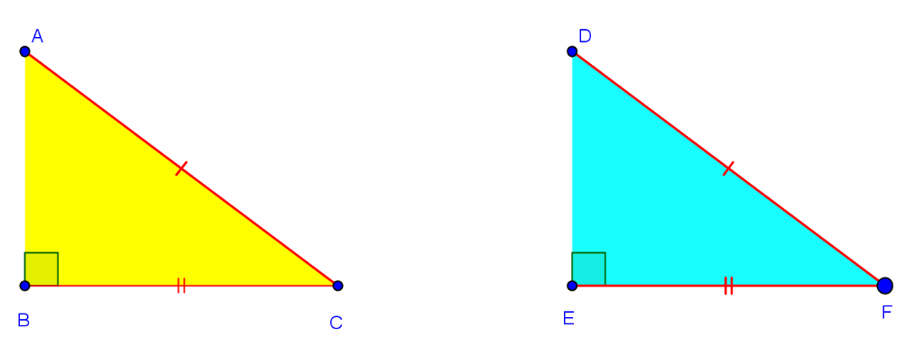
IMG41 | ver observaciones | Cuaderno de Estudio | Ilustración | Horizontal | MA_08_09_CO_IMG41_small | 526 x 370 px | MA_08_09_CO_IMG41_zoom | 800 x 600 px | Por favor agregar a la recta que pasa por le punto p el nombre: l, en cursiva y minúscula. | 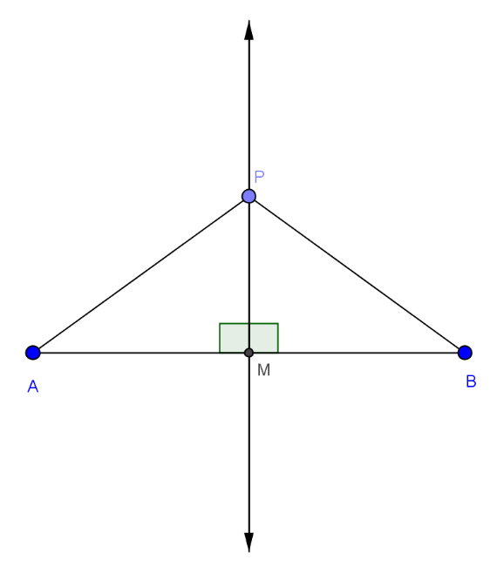
IMG42 | ver observaciones | Cuaderno de Estudio | Ilustración | Horizontal | MA_08_09_CO_IMG42_small | 526 x 370 px | MA_08_09_CO_IMG42_zoom | 800 x 600 px | Por favor agregar nombres a los puntos azules, los nombres deben ser A y B en mayúscula y cursiva. | 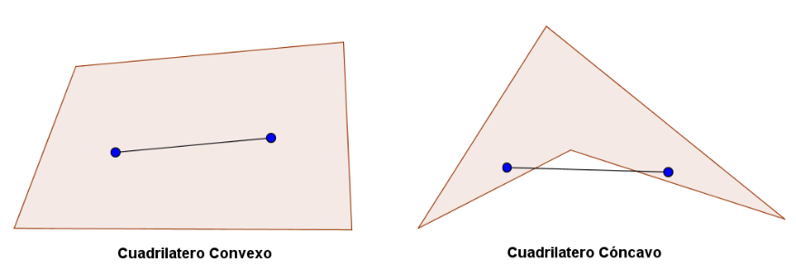
IMG43 | ver observaciones | Cuaderno de Estudio | Ilustración | Horizontal | MA_08_09_CO_IMG43_small | 526 x 370 px | MA_08_09_CO_IMG43_zoom | 800 x 600 px | Dejar los mismos nombres a los vértices de cada figuras (en mayúscula y cursiva). | 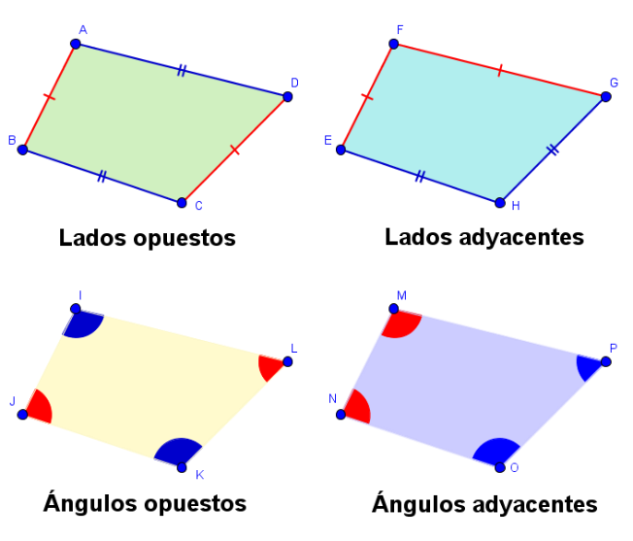
IMG44 | ver observaciones | Cuaderno de Estudio | Ilustración | Horizontal | MA_08_09_CO_IMG44_small | 526 x 370 px | MA_08_09_CO_IMG44_zoom | 800 x 600 px
IMG45 | ver observaciones | Cuaderno de Estudio | Ilustración | Horizontal | MA_08_09_CO_IMG45_small | 526 x 370 px | MA_08_09_CO_IMG45_zoom | 800 x 600 px |  | 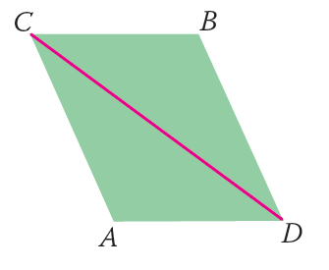
IMG46 | ver observaciones | Cuaderno de Estudio | Ilustración | Horizontal | MA_08_09_CO_IMG46_small | 526 x 370 px | MA_08_09_CO_IMG46_zoom | 800 x 600 px
IMG47 | ver observaciones | Cuaderno de Estudio | Ilustración | Horizontal | MA_08_09_CO_IMG47_small | 526 x 370 px | MA_08_09_CO_IMG47_zoom | 800 x 600 px
IMG48 | ver observaciones | Cuaderno de Estudio | Ilustración | Horizontal | MA_08_09_CO_IMG48_small | 526 x 370 px | MA_08_09_CO_IMG48_zoom | 800 x 600 px |  | 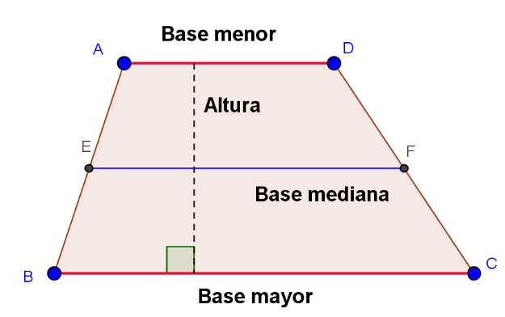
IMG49 | ver observaciones | Cuaderno de Estudio | Ilustración | Horizontal | MA_08_09_CO_IMG49_small | 526 x 370 px | MA_08_09_CO_IMG49_zoom | 800 x 600 px
IMG50 | ver observaciones | Cuaderno de Estudio | Ilustración | Horizontal | MA_08_09_CO_IMG50_small | 526 x 370 px | MA_08_09_CO_IMG50_zoom | 800 x 600 px
IMG51 | ver observaciones | Cuaderno de Estudio | Ilustración | Horizontal | MA_08_09_CO_IMG51_small | 526 x 370 px | MA_08_09_CO_IMG51_zoom | 800 x 600 px |  | 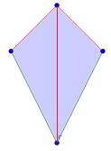
IMG52 | icono de guion | Cuaderno de Estudio |  |  | MA_08_09_CO_IMG52_small | 526 x 370 px | MA_08_09_CO_IMG52_zoom | 800 x 600 px | es el icono de guion | El codigo en la carepta de recursos generales es: MT_3C_20

